main_node
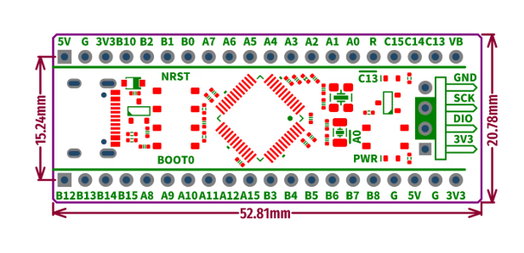
Func1 | Used Pin | Arduino | User Label
USART2_RX | PA3 |  | PA3_RX
USART2_TX | PA2 |  | PA2_TX
USART1_RX | PB15 |  | PB15_BRX
USART1_TX | PB14 |  | PB14_BTX
EXTI | PA8 |  | PA8_BSTAT
TIM3_CH1 (PWM) | PA6 |  | PA6_ENB
GPIO_Output | PA7 |  | PA7_IN4
GPIO_Output | PB0 |  | PB0_IN3
GPIO_Output | PB8 |  | PB8_IN2
GPIO_Output | PB7 |  | PB7_IN1
TIM4_CH1 (PWM) | PB6 |  | PB6_ENA
FDCAN_RX | PB12 |  | PB12_CANR
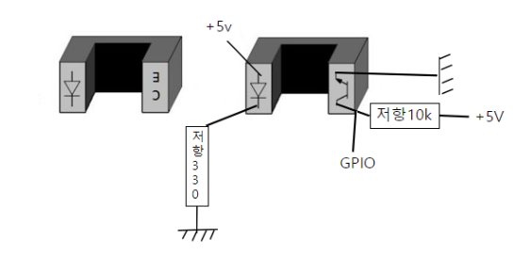
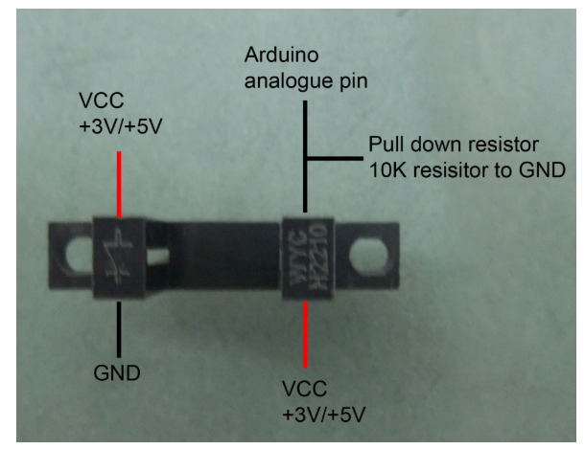
FDCAN_TX | PB13 |  | PB13_CANT
TIM2_CH1(IC) | PA5 |  | PA5_RTRIG
TIM2_CH3(IC) | PB10 |  | PB10_LTRIG
ADC | PA1 |  | PA1_VBT

node_1
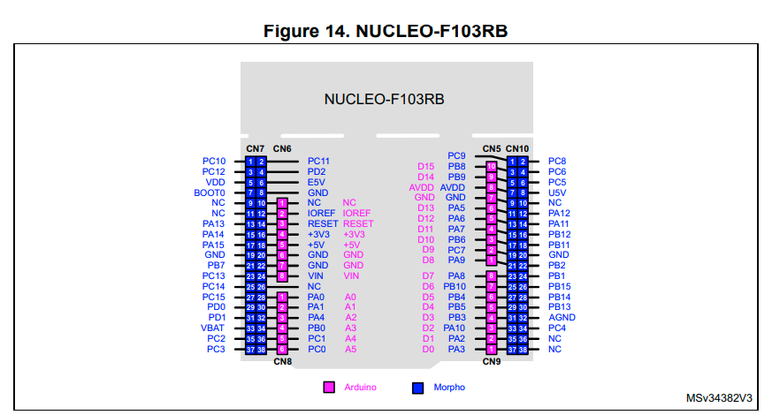

Func1 | Used Pin | Arduino | User Label
USART2_RX | PA3 | D0 | PA3_D0_RX
USART2_TX | PA2 | D1 | PA2_D1_TX
GPIO_Output | PC0 | A5 | PC0_A5_HCTr1
GPIO_Output | PC1 | A4 | PC1_A4_HCTr2
TIM3_CH1 (IC) | PA6 | D12 | PA6_D12_HCEc1
TIM3_CH2 (IC) | PA7 | D11 | PA7_D11_HCEc2
ADC_CH0 | PA0 | A0 | PA0_A0_LS1
ADC_CH1 | PA1 | A1 | PA1_A1_LS2
ADC_CH4 | PA4 | A2 | PA4_A2_TP

CAN_RX | PA11 | Morpho | PA11_CanRx
CAN_TX | PA12 | Morpho | PA12_CanTx

controller
a vc

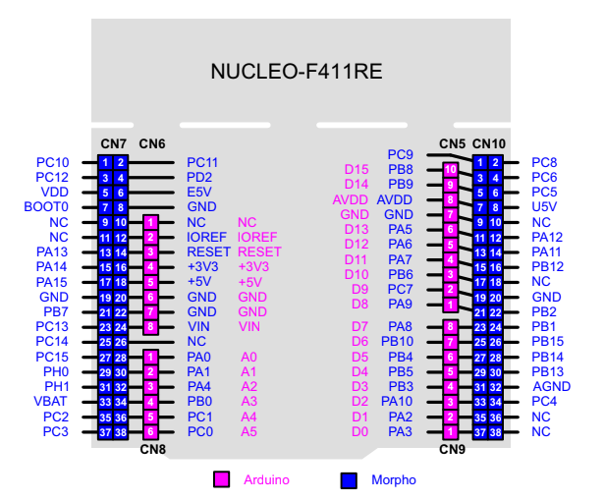
 | Func1 | Used Pin | Arduino | User Label
 | USART2_RX | PA3 | D0 | PA3_D0_RX
 | USART2_TX | PA2 | D1 | PA2_PD1_TX
 | ADC1_IN0 | PA0 | A0 | PA0_A0_JOY_X
 | ADC1_IN1 | PA1 | A1 | PA1_A1_JOY_Y
 | GPIO_EXIT | PA4 | A4 | PA4_A2_KLAXON
 | USART1_RX | PA10 | D2 | PA10_D2_BRX
 | USART2_TX | PA9 | D8 | PA9_D8_BTX
 | GPIO_Output | PB10 | D6 | PB10_D6_BEN
 | GPIO_EXIT | PB5 | D4 | PB5_D4_BSTATE
 | GPIO_Input | PC0 | A5 | PC0_A5_RELAY
 | SPI1_SCK | PA5 | D13 | PA5_D13_RFSCK
 | SPI1_MISO | PA6 | D12 | PA6_D12_RFMISO
 | SPI1_MOSI | PA7 | D11 | PA7_D11_RFMOSI
 | GPIO_Output | PA8 | D7 | PA8_D7_RFCC
 | GPIO_Output | PC7 | D9 | PC7_D9_RFRST
 | GPIO_EXIT | PB6 | D10 | PB6_D10_RFIRQ
 | GPIO_EXIT | PB0 | A3 | PB0_A3_TurnL
 | GPIO_EXIT | PC1 | A4 | PC1_A4_TurnR
 | GPIO_Output | PC8 | - | PC8_LEDR
 | GPIO_Output | PC6 | - | PC6_LEDG
 | GPIO_Output | PC5 | - | PC5_LEDB

